关系图
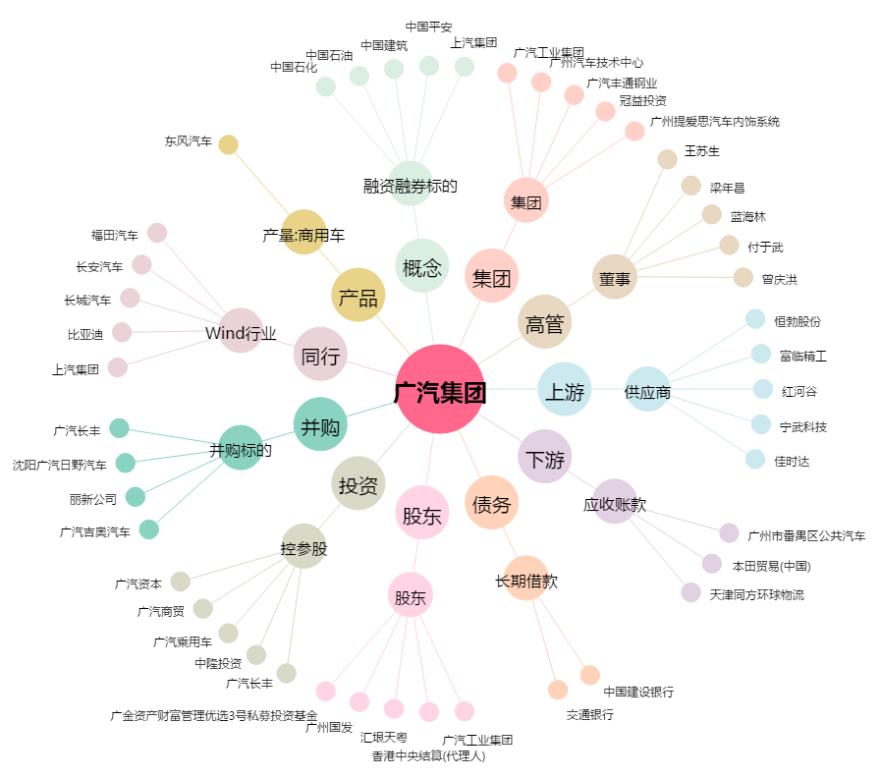
广汽集团[601238.SH] - 关系概览图

